はじめに読んでください
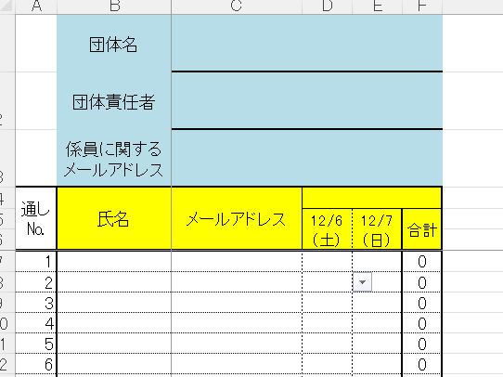
はじめに読んでください。
①団体名、団体責任者、メールアドレスの３か所を入力してください。
②氏名、メールアドレスは必ず一致させてください。
③作業日は係員を引き受けてくれる日です。プロダウンで選べるようになっています。
④合計は自動計算になっているのでさわらないでください。
★詳細は、登録されたメールアドレスに大会本部から届きますのでお待ちください。
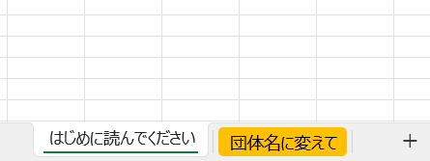

 | 団体名に変えてください。

〆切 １１月２１日（金）までに
埼玉県マーチングバンド協会まで 添付してください。
添付先：mbsaitama.01@gmail.com

